CollectiveAccess
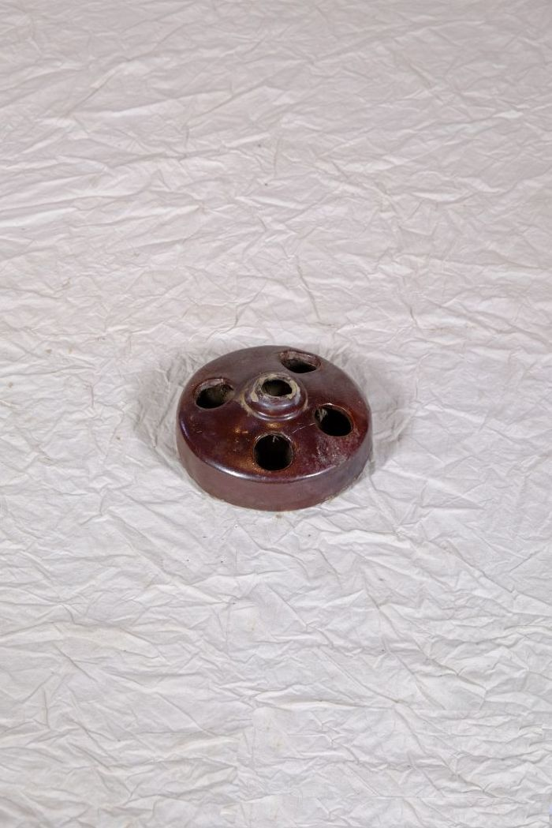
Image | Object | Description | Date
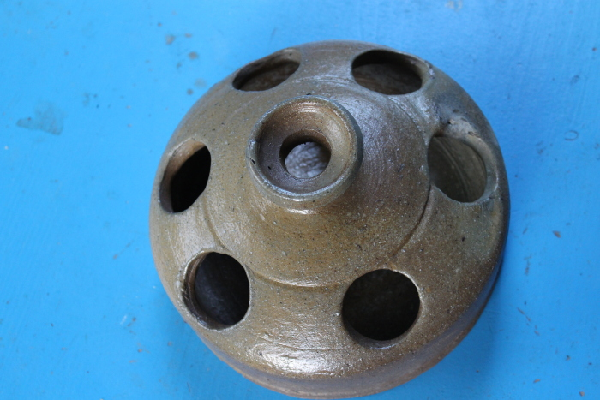 | Hühnertränke (A1131) | Die Hühnertränke wurde mit Wasser für Geflügel befüllt. Die mittlere, leicht erhöhte Öffnung diente zum Einfüllen des Wassers. Aus den äußeren Öffnungen konnten die Tiere trinken.
 | Hühnertränke (A1132) | Die Hühnertränke wurde mit Wasser für Geflügel befüllt. Die mittlere, leicht erhöhte Öffnung diente zum Einfüllen des Wassers. Aus den äußeren Öffnungen konnten die Tiere trinken.
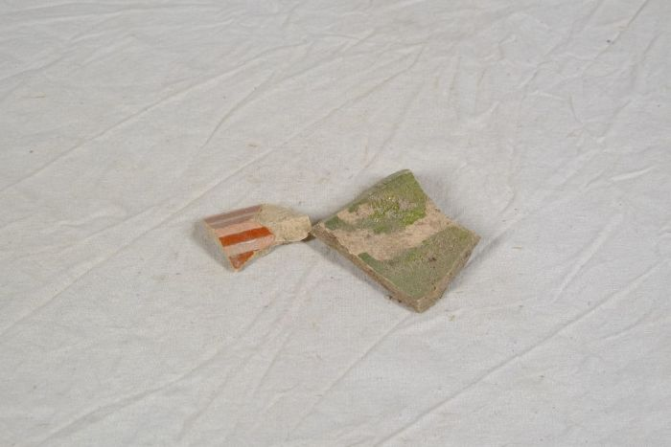 | Tonscherben (A1148) | Diese Tonscherben wurden bei der Sanierung des Hofes sowie bei Gartenarbeiten gefunden.
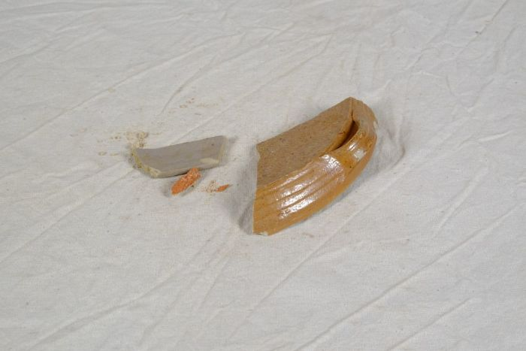 | Steingutscherben (A1149) | Diese Steingutscherben wurden bei der Sanierung des Hofes sowie bei Gartenarbeiten gefunden. Sie gehören möglicherweise zu einer Steingutflasche. Diese Flaschen, auch Nassau-Flaschen genannt, wurden zur Abfüllung von Mineralwasser verwendet.
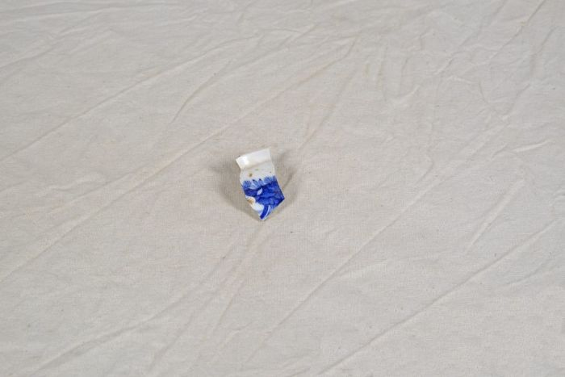 | Steinzeugscherben (A1150) | Diese Steinzeugscherben, sogenannte "pearl ware", wurden bei der Sanierung des Hofes sowie bei Gartenarbeiten gefunden. Der leicht bläuliche Schimmer der Glasur zeichnet diese besondere Form als "pearl ware" aus. Er wurde durch Kobald erzeugt.
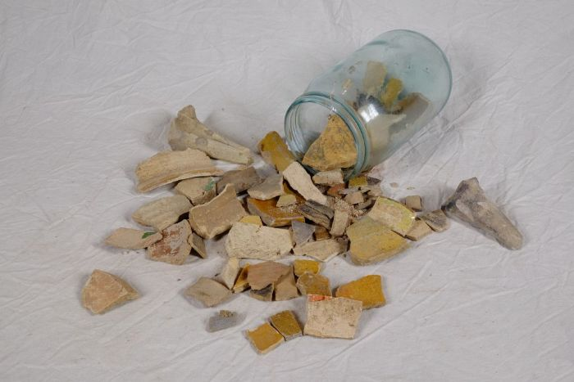 | Steingutscherben (A1151) | Diese Steingutscherben wurden bei der Sanierung des Hofes sowie bei Gartenarbeiten gefunden.
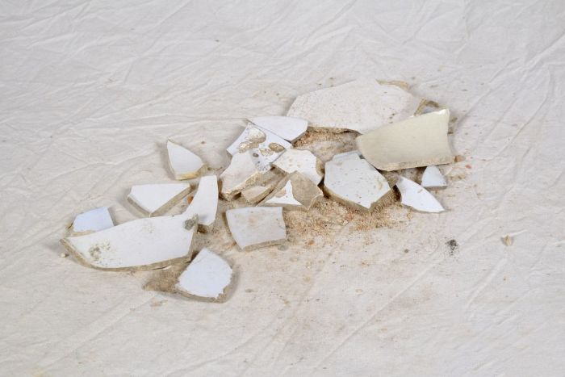 | Steinzeugscherben (A1152) | Diese Steinzeugscherben, sogenannte "white ware", wurden bei der Sanierung des Hofes sowie bei Gartenarbeiten gefunden. Die vollständig weiße Glasur zeichnet diese besondere Form als "white ware" aus.
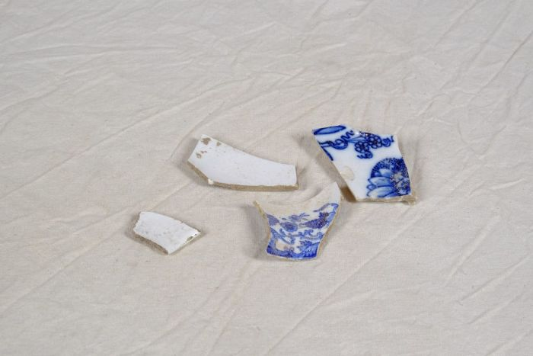 | Steinzeugscherben (A1153) | Diese Steinzeugscherben wurden bei der Sanierung des Hofes sowie bei Gartenarbeiten gefunden. Die vollständig weiße Glasur zeichnet diese besondere Form als "white ware" aus. Einzelne Scherben weisen zudem ein mit Transferdruck erzeugtes blaues Muster auf. Die Technik des Transferdruckes wurde 1752 erfunden. Hierbei wurden Seidenpapier, welches mittels Kupferplatten bedruckt worden war, auf die Keramik gelegt. Das Papier verbrannte beim Brennvorgang, das blaue Muster bliebt zurück.
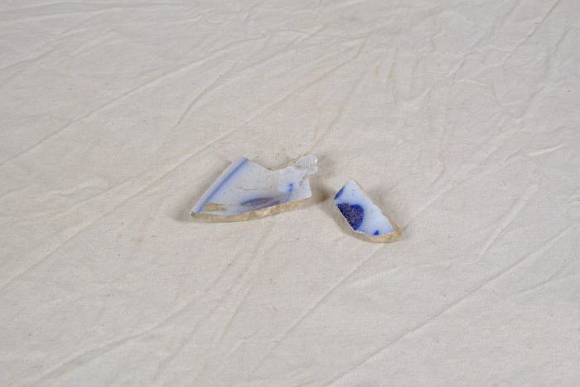 | Steinzeugscherben (A1154) | Diese Steinzeugscherben wurden bei der Sanierung des Hofes sowie bei Gartenarbeiten gefunden. Sie Scherben weisen ein mit Transferdruck erzeugtes blaues Muster auf. Die Technik des Transferdruckes wurde 1752 erfunden. Hierbei wurden Seidenpapier, welches mittels Kupferplatten bedruckt worden war, auf die Keramik gelegt. Das Papier verbrannte beim Brennvorgang, das blaue Muster bliebt zurück.
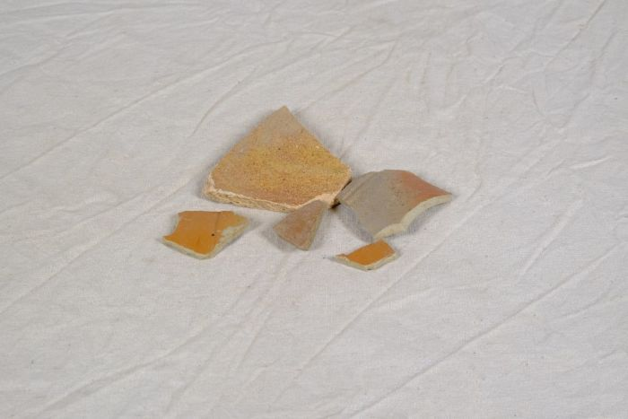 | Steingutscherben (A1155) | Diese Steingutscherben wurden bei der Sanierung des Hofes sowie bei Gartenarbeiten gefunden. Sie gehören möglicherweise zu einer Steingutflasche. Diese Flaschen, auch Nassau-Flaschen genannt, wurden zur Abfüllung von Mineralwasser verwendet.
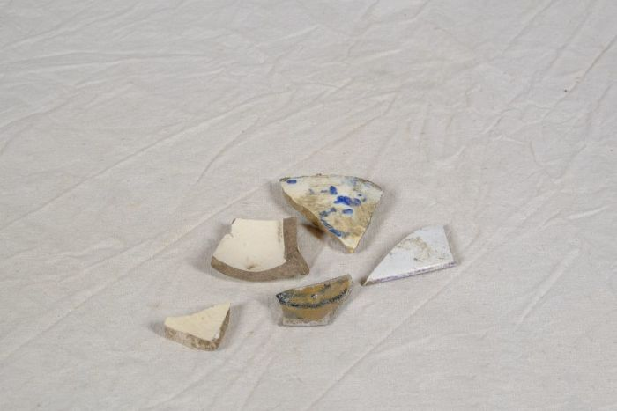 | Keramikscherben (A1156) | Diese Keramikscherben wurden bei der Sanierung des Hofes sowie bei Gartenarbeiten gefunden. Sie sind handbemalt. Einige Scherben zeigen ein Blumenmuster, andere wurden mit einer Schwammtechnik vor dem Brennen koloriert.
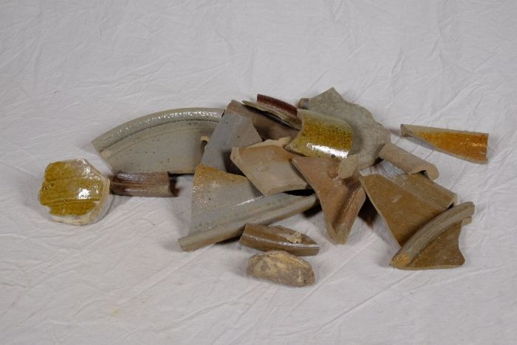 | Steingutscherben (A1157) | Diese Steingutscherben wurden bei der Sanierung des Hofes sowie bei Gartenarbeiten gefunden. Es handelt sich um Steingut, welches alltägliche Verwendung fand.
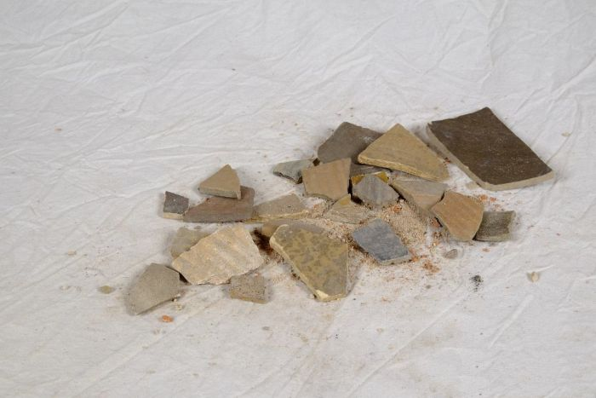 | Steingutscherben (A1158) | Diese Steingutscherben wurden bei der Sanierung des Hofes sowie bei Gartenarbeiten gefunden.
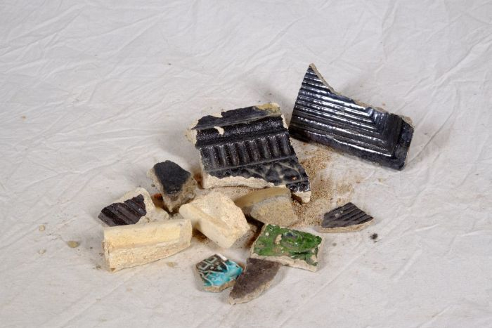 | Keramikscherben (A1159) | Diese Keramikscherben wurden bei der Sanierung des Hofes sowie bei Gartenarbeiten gefunden.
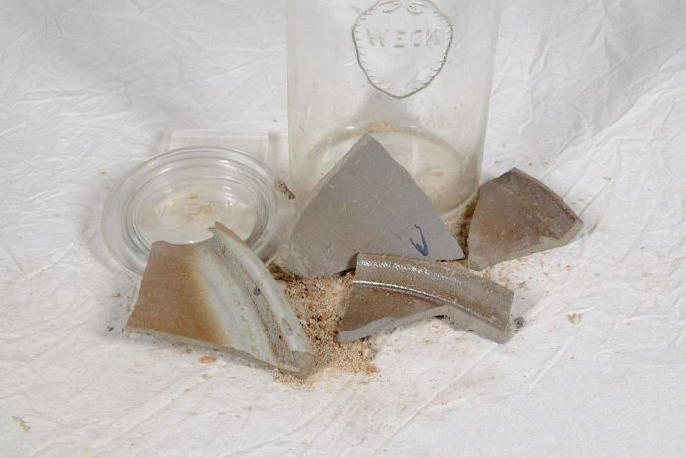 | Keramikscherben (A1160) | Diese Keramikscherben wurden bei der Sanierung des Hofes sowie bei Gartenarbeiten gefunden. Sie gehörten möglicherweise zu einer Milchpfanne.
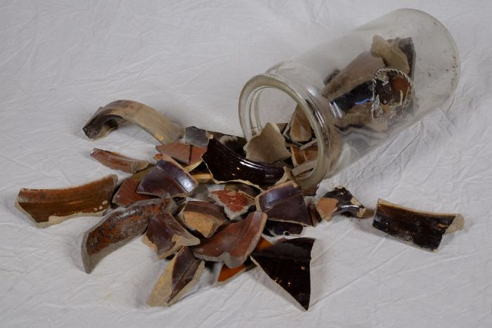 | Tonscherben (A1161) | Diese Tonscherben wurden bei der Sanierung des Hofes sowie bei Gartenarbeiten gefunden. Sie gehörten wahrscheinlich zu Tongeschirr, welches aus braunem geschlämmtem Ton bestand.
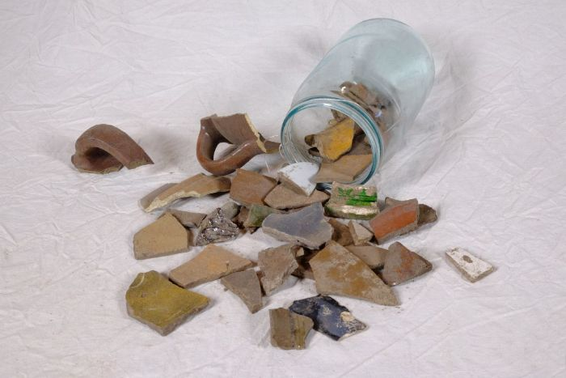 | Keramikscherben (A1162) | Diese Keramikscherben wurden bei der Sanierung des Hofes sowie bei Gartenarbeiten gefunden.
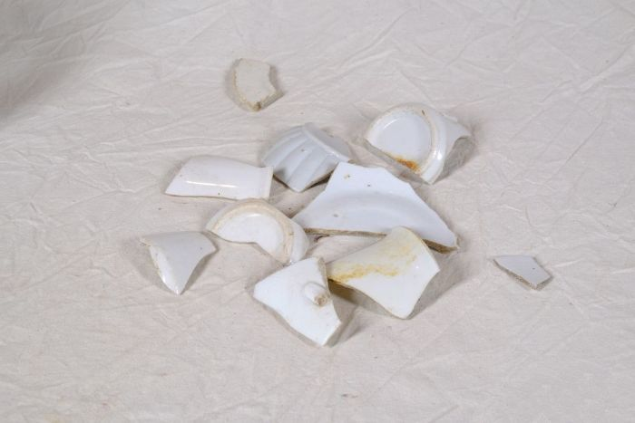 | Porzellanscherben (A1163) | Diese Porzellanscherben wurden bei der Sanierung des Hofes sowie bei Gartenarbeiten gefunden.
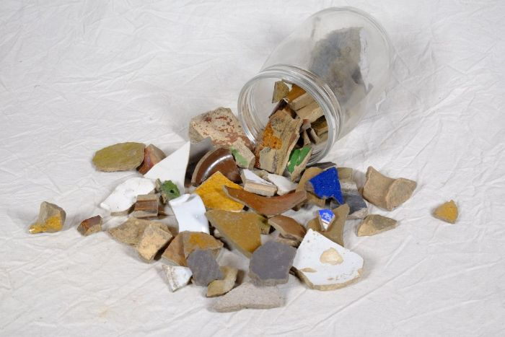 | Keramikscherben (A1164) | Diese Keramikscherben wurden bei der Sanierung des Hofes sowie bei Gartenarbeiten gefunden.
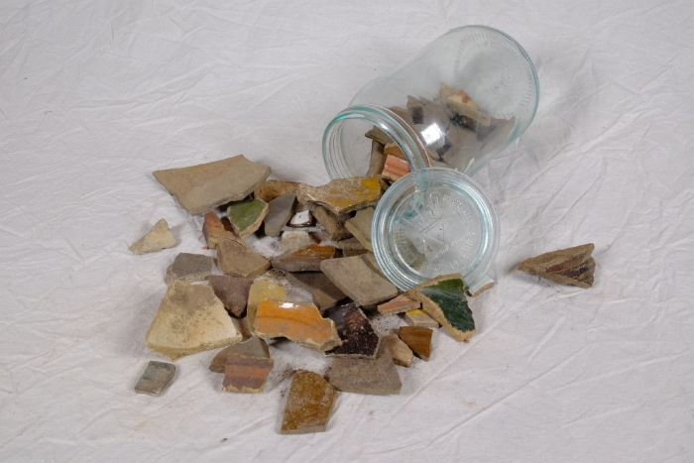 | Keramikscherben (A1165) | Diese Keramikscherben wurden bei der Sanierung des Hofes sowie bei Gartenarbeiten gefunden.
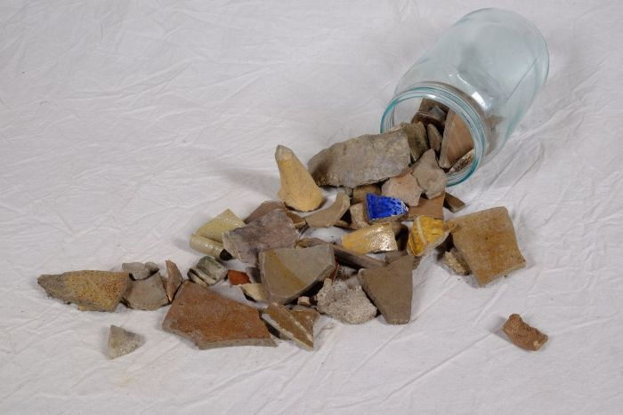 | Keramikscherben (A1166) | Diese Keramikscherben wurden bei der Sanierung des Hofes sowie bei Gartenarbeiten gefunden.
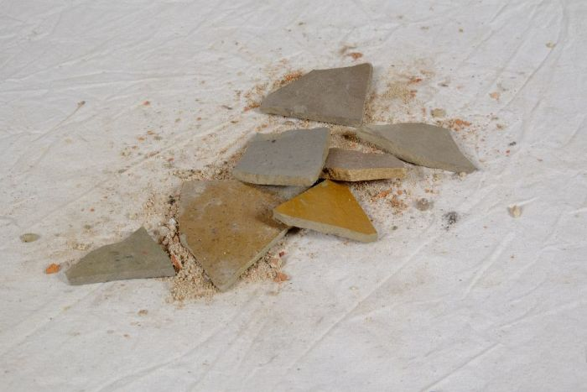 | Keramikscherben (A1167) | Diese Keramikscherben wurden bei der Sanierung des Hofes sowie bei Gartenarbeiten gefunden.
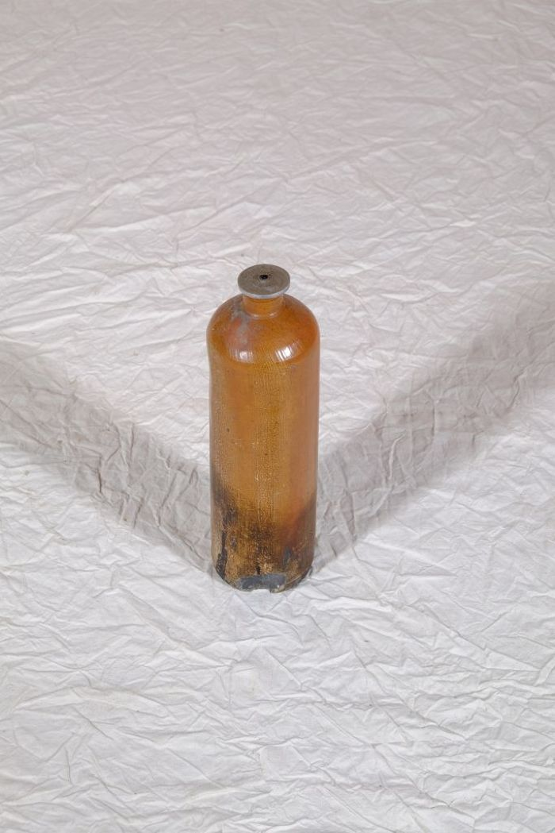
 | Öllicht in einer Getränkeflasche (A1198) | Vor dem Aufkommen der flächendeckenden elektrischen Beleuchtung wurden Innenräume mit Feuerschein beleuchtet. Dieser konnte von einer Feuerstelle, von Kerzen oder auch von Öllampen stammen. Bis zur Mitte des 19. Jahrhundert wurden Öllampen mit organischen Ölen und Fetten, wie beispielsweise Waltran oder Pflanzenölen, betrieben. Diese Brennstoffe wurden dann von mineralischen Ölen, hauptsächlich Petroleum, abgelöst. Das vorliegende Öllicht wurde selbst hergestellt, indem ein an einem Metallblättchen befestigter Docht in eine Steinzeugflasche gehangen wurde. Die Flasche diente davor als Wasser- oder auch als Schnapsflasche und war unter Bezeichnungen wie "Emser Kränchen" oder "Nassauer Flasche" bekannt.
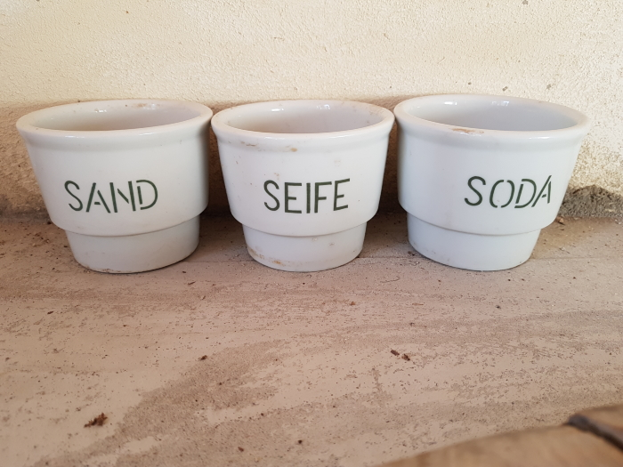 | 3 Waschmitteldosen "Sand, Seife, Soda" (A1797)

